Foratura
FORATURA LAMIERINI
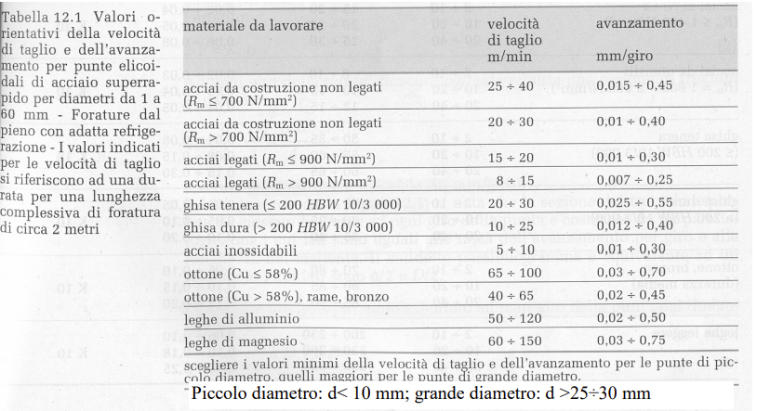
Utensile punta elicoidale in acciao superrapido |  |  |  |  | Utensile punta elicoidale in acciao superrapido
D punta = | 6 | mm |  |  | D punta = | 4 | mm
Angolo b= | 120 | ° |  |  | Angolo b= | 120 | °

Materiale da forare |  |  |  |  | Materiale da forare
Alluminio con Rm | 220 | N/mm2 |  |  | Acciao C40 con Rm | 500 | N/mm2
Profondità foro l | 4 | mm |  |  | Profondità foro l | 2 | mm
Extracorsa e = e1+e2=(3-4)mm | 3.5 | mm |  |  | Extracorsa e = e1+e2=(3-4)mm | 3.5 | mm

Valori medi Parametri di taglio da tabelle: |  |  | min | max | Valori medi Parametri di taglio da tabelle: |  |  | min | max
Avanzamento a | 0.26 | mm/giro | 0.02 | 0.5 | Avanzamento a | 0.2325 | mm/giro | 0.015 | 0.45
Vel. Taglio vt | 50 | m/min | 50 | 120 | Vel. Taglio vt | 32.5 | m/min | 25 | 40

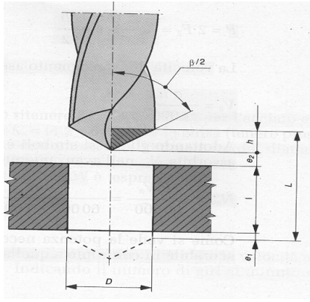
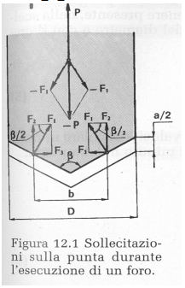
Calcolo tempo di foratura |  |  |  |  | Calcolo tempo di foratura
n°= 1000 vt / 3,14 D | 2652.6 | giri/min | 2652.6 | 6366.2 | n°= 1000 vt / 3,14 D | 1724.2 | giri/min | 1326.3 | 2122.1
Velocità di avanzamento punta |  |  |  |  | Velocità di avanzamento punta
va = a * n | 689.7 | mm/min | 53.1 | 3183.1 | va = a * n | 400.9 | mm/min | 19.9 | 954.9
Calcolo tempo di foratura |  |  |  |  | Calcolo tempo di foratura
t = l + e +D / 2tg(b/2) / va | 0.01 | min | 0.17 | 0.00 | t = l + e +D / 2tg(b/2) / va | 0.02 | min | 0.46 | 0.01
 | 0.80 | s | 10.44 | 0.17 |  | 1.38 | s | 27.84 | 0.58
Calcolo forza di foratura |  |  |  |  | Calcolo forza di foratura
Calcolo carico strappamento unitario del materiale |  |  |  |  | Calcolo carico strappamento unitario del materiale
Ks = 5,5 * Rm | 1210 | N/mm2 | 1210 | 1210 | Ks = 5,5 * Rm | 1210 | N/mm2 | 1210 | 1210
Calcolo sezione del truciolo asportata da 1 dente dalla punta |  |  |  |  | Calcolo sezione del truciolo asportata da 1 dente dalla punta
S = (a/2)*(D/2) | 0.39 | mm2 | 0.03 | 0.75 | S = (a/2)*(D/2) | 0.34875 | mm2 | 0.0225 | 0.675
Calcolo forza di taglio su 1 dente |  |  |  |  | Calcolo forza di taglio su 1 dente
F = Ks * S | 471.9 | N | 36.3 | 907.5 | F = Ks * S | 421.9875 | N | 27.225 | 816.75
Calcolo braccio forza di taglio |  |  |  |  | Calcolo braccio forza di taglio
b= (0,45- 0,6) D | 3.6 | mm | 3.6 | 3.6 | b= (0,45- 0,6) D | 3.6 | mm | 3.6 | 3.6
Calcolo del Momento torcente da applicare |  |  |  |  | Calcolo del Momento torcente da applicare
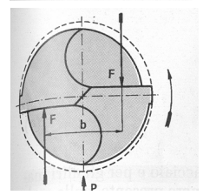
Mt = F * b | 1.69884 | Nm | 0.13068 | 3.267 | Mt = F * b | 1.519155 | Nm | 0.09801 | 2.9403
Potenza ideale assorbita dal motore |  |  |  |  | Potenza ideale assorbita dal motore
P id. = Mt * w | 471.66076681 | W | 36.281597447 | 2176.8958468 | P id. = Mt * w | 274.15282071 | W | 13.605599043 | 653.06875405
Calcolo forza assiale di penetrazione (resistenza all'avanzamento): |  |  |  |  | Calcolo forza assiale di penetrazione (resistenza all'avanzamento):
P = 2* D sen(b/2) | 817.4 | N | 62.9 | 1571.8 | P = 2* D sen(b/2) | 730.9 | N | 47.2 | 1414.7

Scelta CILINDRO di foratura |  |  |  |  | Scelta CILINDRO di foratura
pressione | 6 | BAR | 6 | 6 | pressione | 6 | BAR | 6 | 6
Calcolo area cilindro pneumatico |  |  |  |  | Calcolo area cilindro pneumatico
A cilindro = P/p | 0.0013622579602 | m2 | 0.00010478907386 | 0.0026197268464 | A cilindro = P/p | 0.0012181729836 | m2 | 7.8591805393E-05 | 0.0023577541618
Calcolo dimatro del cilindro |  |  |  |  | Calcolo dimatro del cilindro
D cilindro = (4*A/3,14)^0,5 | 0.041657657865 | m2 | 0.011553755496 | 0.05776877748 | D cilindro = (4*A/3,14)^0,5 | 0.039393054184 | m2 | 0.010005845769 | 0.054804274344
 | 42 | mm | 12 | 58 |  | 39 | mm | 10 | 55
Verifica cilindro foratura |  |  |  |  | Verifica cilindro foratura
Si sceglie il diametro che garantisce l'ammortizzamento con la massa assegnata |  |  |  |  | Si sceglie il diametro che garantisce l'ammortizzamento con la massa assegnata
massa | 20 | kg |  |  | massa | 20 | kg
D | 50 | mm |  |  | D | 50 | mm
Velocità pistone (20kg) | 0.75 | m/s |  |  | Velocità pistone (20kg) | 0.75 | m/s
corsa | 100 | mm |  |  | corsa | 100 | mm
t corsa | 0.27 | s |  |  | t corsa | 0.27 | s
t tot foratura | 1.07 | s |  |  | t tot foratura | 1.65 | s
La forza massima ottenibile in spinta |  |  |  |  | La forza massima ottenibile in spinta
pressione | 6 | BAR |  |  | pressione | 6 | BAR
F max | 1178.1 | Pa |  |  | F max | 1178.1 | Pa
La forza di inerzia vale |  |  |  |  | La forza di inerzia vale
a | 2.81 | m/s2 |  |  | a | 2.81 | m/s2
Fi | 56.25 | N |  |  | Fi | 56.25 | N
Ftot richiesta | 873.6 | N | ok |  | Ftot richiesta | 787.2 | N | ok

Scelta cilindri di bloccaggio |  |  |  |  | Scelta cilindri di bloccaggio
f attrito | 0.2 |  |  |  | f attrito | 0.2
F | 174.72 | N |  |  | F | 157.43 | N
p | 6 | bar |  |  | p | 6 | bar
A | 0.0003 | m2 |  |  | A | 0.0003 | m2
D | 0.0193 | m | 19.3 | mm | D | 0.0183 | m | 18.3 | mm
Si sceglie il diametro dal grafico che garantisce l'ammortizzamento con la massa assegnata |  |  |  |  | Si sceglie il diametro dal grafico che garantisce l'ammortizzamento con la massa assegnata
Deff | 25 | mm |  |  | Deff | 25 | mm
corsa | 100 | mm |  |  | corsa | 100 | mm
F max | 294.5 | Pa |  |  | F max | 294.5 | Pa
Velocità pistone | 1.5 | m/s |  |  | Velocità pistone | 1.5 | m/s
corsa | 100 | mm |  |  | corsa | 100 | mm
t corsa | 0.13 | s |  |  | t corsa | 0.13 | s

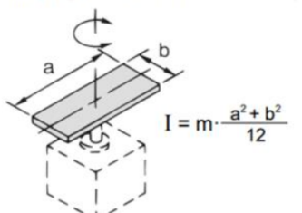
Massa e momento inerzia tavola rotante |  |  |  |  | Massa e momento inerzia tavola rotante
ro Al | 2690.00 | kg/m3 |  |  | ro Al | 2690.00 | kg/m3
m matrice | 0.66 | kg |  |  | m matrice | 0.66 | kg
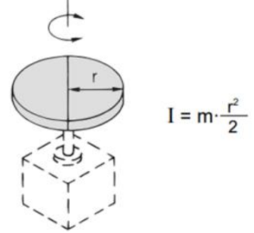
J matrice | 538.22 | kg mm4 |  |  | J matrice | 538.22 | kg mm4
m tavola | 6.59 | kg |  |  | m tavola | 6.59 | kg
J tavola | 134556.04 | kg mm4 |  |  | J tavola | 134556.04 | kg mm4
m cilindro | 4.75 | kg |  |  | m cilindro | 4.75 | kg
J cilindro | 13362.79 | kg mm4 |  |  | J cilindro | 13362.79 | kg mm4
J tot | 148457.05 | kg mm4 |  |  | J tot | 148457.05 | kg mm4

Scelta cilindro rotante da catalogo |  |  |  |  | Scelta cilindro rotante da ctalogo
Fissiamo il tempo di rotazione e poi verifichiamo il cilindro rotante |  |  |  |  | Fissiamo il tempo di rotazione e poi verifichiamo il cilindro rotante
tempo rot. 180° | 2.5 | s |  |  | tempo rot. 180° | 2.5 | s
angolo | 180 | ° | 3.14 | rad | angolo | 180 | ° | 3.14 | rad
acc. Angolare | 1.00 | rad/s2 |  |  | acc. Angolare | 1.00 | rad/s2
omega | 2.51 | rad/s |  |  | omega | 2.51 | rad/s
Coppia motrice | 0.149 | Nm |  |  | Coppia motrice | 0.149 | Nm
Ec sviluppata | 0.468 | J | modello R3K-25 |  | Ec sviluppata | 0.468 | J | modello R3K-25

T ciclo foratura e preventivo commessa |  |  |  |  | T ciclo foratura e preventivo commessa
t posiz. | 10 | s |  |  | t posiz. | 10 | s
t rimozione | 5 | s |  |  | t rimozione | 5 | s
t tot ciclo | 21.78 | s |  |  | t tot ciclo | 23.51 | s
n° pezzi | 5000 |  |  |  | n° pezzi | 5000
t tot | 108881 | s | 30.24 | ore | t tot | 117560 | s | 32.66 | ore
C orario | 50 | €/h |  |  | C orario | 50 | €/h
C attrez. | 500 | € |  |  | C attrez. | 500 | €
C tot | 2012 | € |  |  | C tot | 2133 | €

